Hoja1
Nombre | Descripción | Valor
Citación
Titulo | Nombre por el cual se conoce el conjunto de datos | Canal_Sencillo
Edición | Versión o Año de referencia | 2024
Forma de presentación | Modo de representación del conjunto de datos | Mapa vector
Descripción
Resumen | Descripción corta del conjunto de datos | Esta capa representa espacialmente los canales sencillos que atraviesan el departamento de Bolívar. Este producto se estructura con base en información del IGAC
Dominio espacial
Extensión geográfica | Descripción de los lugares o zonas geográficas cubiertas por el conjunto de datos | Esta capa cubre al departamento de Bolívar
Oeste | Límite oeste del conjunto de datos expresado en unidades de distancia planas. | 4718558.4563
Este | Límite este del conjunto de datos expresado en unidades de distancia planas. | 4900192.6985
Norte | Límite norte del conjunto de datos expresado en unidades de distancia planas. | 2711198.0036
Sur | Límite sur del conjunto de datos expresado en unidades de distancia planas. | 2441187.5885
Nivel resolución | Escala, resolución, factor que indica la densidad del conjunto de datos. | 1:100.000
Muestra gráfica
Muestra gráfica | Ilustración gráfica del conjunto de datos la dirección del computador, trayectoria, nombre y extensión del archivo según la convención URL | 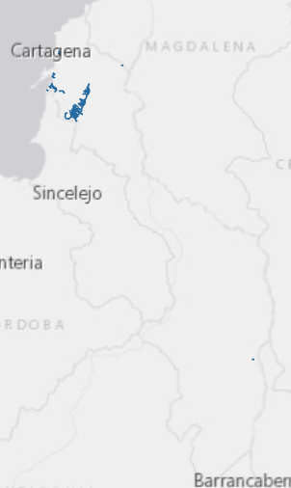
Ambiente de desarrollo | Descripción del ambiente nativo de desarrollo del conjunto de datos, incluyendo el software, versión, sistema operativo, nombre del archivo | ArcGIS 10.5
Fuente de información
Titulo | Título por el cual se conoce el conjunto de datos | Canal_Sencillo
Responsable | Información sobre la organización, dependencia o persona(s) que desarrolló o conoce el conjunto de datos. | IGAC 2022
Tipo de responsable | Tipo o función realizada por el responsable del conjunto de datos | Autor
Fecha | Fecha de publicación / disposición/ liberación del conjunto de datos | 2022-04-01
Forma de representación | Modo de representación del conjunto de datos. | Mapa vector
Descripción/Contribución | Descripción de la fuente e identificación de la información aportada | Esta capa es una representación de los canales sencillos, los cuales son un cauce artificial por donde se conduce agua y que se extienden por el departamento del departamento de Bolívar, la información se encuentra a escala 1:100.000
Representación espacial
Tipo de objetos | Geometría de los objetos espaciales vectoriales usados para representar los elementos geográficos en el conjunto de dato | Línea
Distribución
Tipo de producto | Ítem o Forma de presentación con la cual el distribuidor conoce el conjunto de datos | SHP
Responsabilidad | Redacción de la responsabilidad asumida por el distribuidor | POD Bolívar, 2024
Formato | Nombre del formato de transferencia de datos | Feature Class
Información del contenido | Descripción del contenido de los datos codificados en el formato y las unidades de distribución como mosaicos, capas, coberturas, etc., en que los datos están disponibles | Esta capa es una representación de los canales sencillos, los cuales son un cauce artificial por donde se conduce agua y que se extienden por el departamento del departamento de Bolívar, la información se encuentra a escala 1:100.000, al no poseer un ancho considerable son representados con una geometría de tipo línea

